상품제안서
월간 중철제본 플래너 노트 32절 | 상품코드: S48808

 |  |  |  |  |  |  | 02-713-8555 | www.synergygift.co.kr
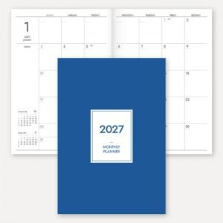

【상세/제작정보】 | ※&nbsp;표지 앞면+뒷면 칼라인쇄(독판) + 내지 16매(기성/변경불가)

【인쇄/포장옵션】 | 풀칼라 / OPP(비닐)

【공급단가】 | 수량 | 100~ | 300~ | 500~ | 1,000~ | 5,000~
*VAT별도 | 단가 | 2,930원 | 1,190원 | 730원 | 440원 | 240원

【상품 URL】 | https://www.synergygift.co.kr:443/src/goods_detail.php?gdno=48808

